상품제안서
[라바아일랜드] 아이스크림 에어매트 | 상품코드: F27354

 |  |  |  |  |  |  | 02-412-0044 | www.easy1.co.kr
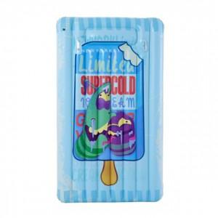

【상세/제작정보】

【인쇄/포장옵션】 | / 포장불가능

【공급단가】 | 수량 | 3~ | 9~ | 30~ | 50~ | 100~
*VAT별도 | 단가 | 44,640원 | 43,890원 | 42,780원 | 42,030원 | 40,920원

【상품 URL】 | https://dev.easy1.co.kr:443/src/goods_detail.php?gdno=27354

